概要
目標角度と現在角度の推移
項目 | 値
生成日時 | 2026-09-21 23:08:13
記録点数 | 6165
記録時間 [s] | 136.528
最終目標角度 [deg] | 90
最終指令角度 [deg] | 0
最終現在角度 [deg] | 0
最終角度誤差 [deg] | 0
最大追従誤差 [deg] | 0
最終状態 | GRASP_CHECK

把持点（生値） | 最小法線力 [N] | 平均法線力 [N] | 最大法線力 [N]
AMIR1 左指 | 2.3328461929E-11 | 1.5140308478E-06 | 0.0029840000772
AMIR1 右指 | 2.3328194489E-11 | 1.5987677808E-05 | 0.096582522921
AMIR2 左指 | 2.4620787106E-11 | 0.0001559107596 | 0.89681725671
AMIR2 右指 | 2.4697421376E-11 | 1.0064045192E-06 | 0.00071948034913

把持点（把持直後=0補正） | 最小変動 [N] | 平均変動 [N] | 最大変動 [N]
AMIR1 左指
AMIR1 右指
AMIR2 左指
AMIR2 右指

把持点の法線力推移（表示用平滑値）

把持直後基準の法線力変動

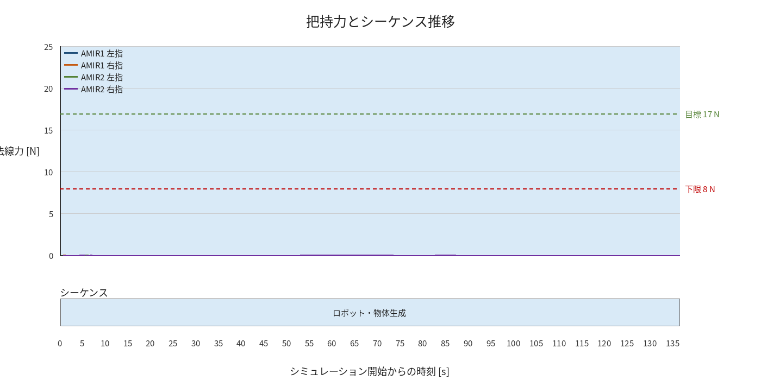

物体姿勢 XYZ（Roll・Pitch・Yaw）

物体重心位置のX-Y軌跡（Zは除外）

